tamañoParcela
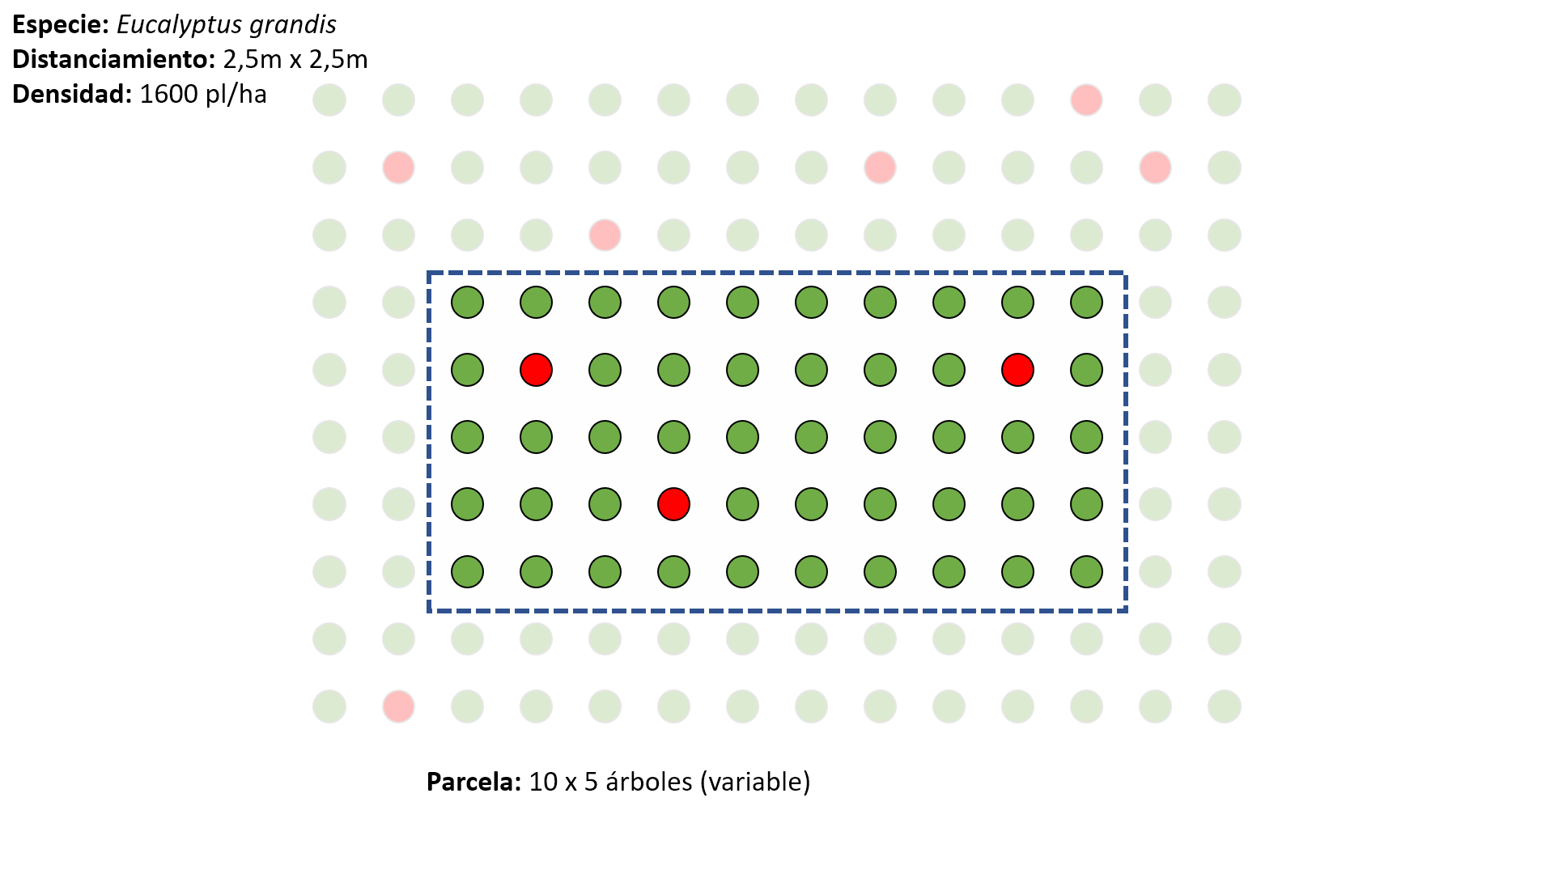
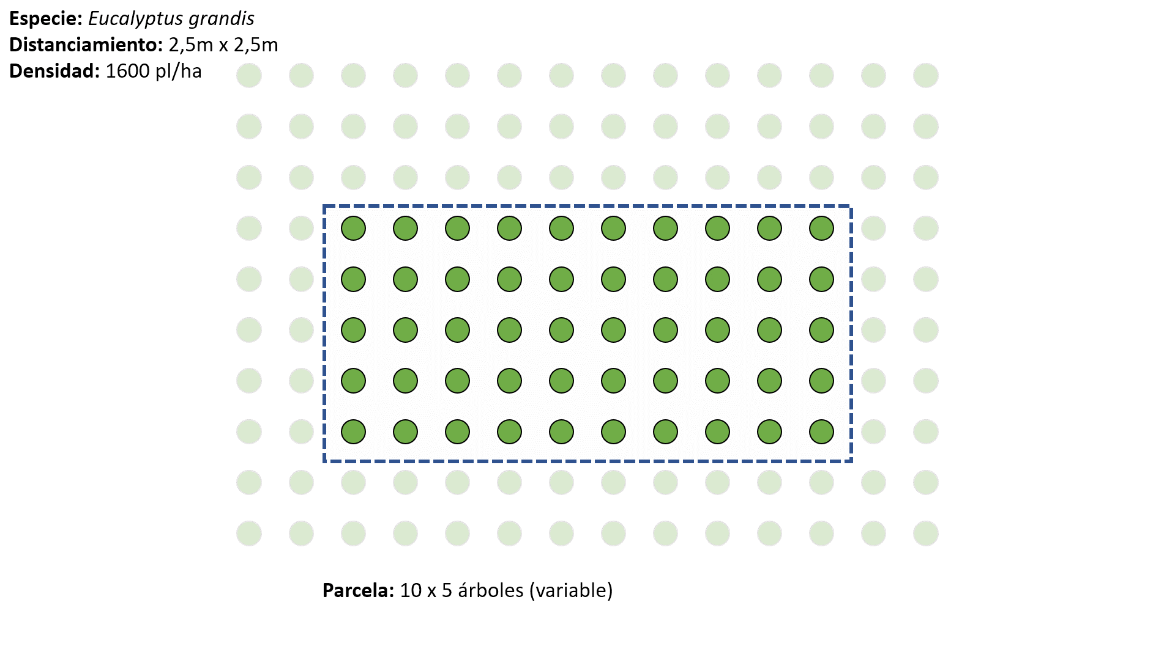
Distanciamiento
Entre plantas: | 2.5 | m
Entre filas: | 2.5 | m
Densidad: | 1,600 | árboles/ha

Tamaño de la parcela: | 10 árboles (entre plantas) x 5 árboles (entre filas)
Superficie: | 312.5 | m2/parcela

 |  | Fustes para altura media dominante: | 100 | árboles/ha
 |  | Fustes para altura media dominante por parcela: | 3

